关系图
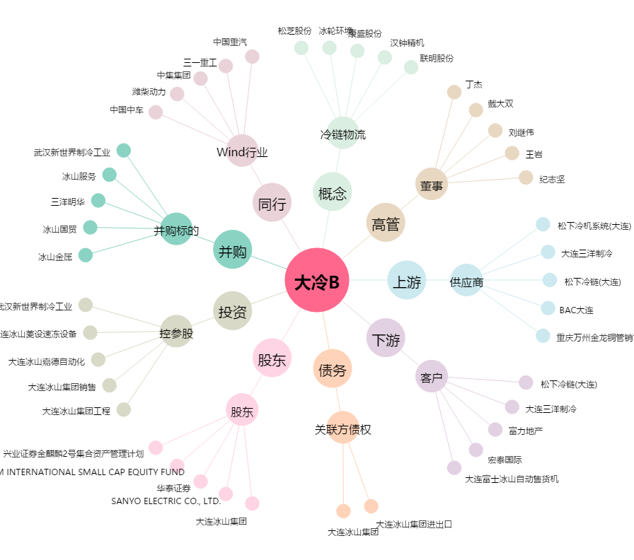
大冷B[200530.SZ] - 关系概览图

